wykresy PL_UE 40_18
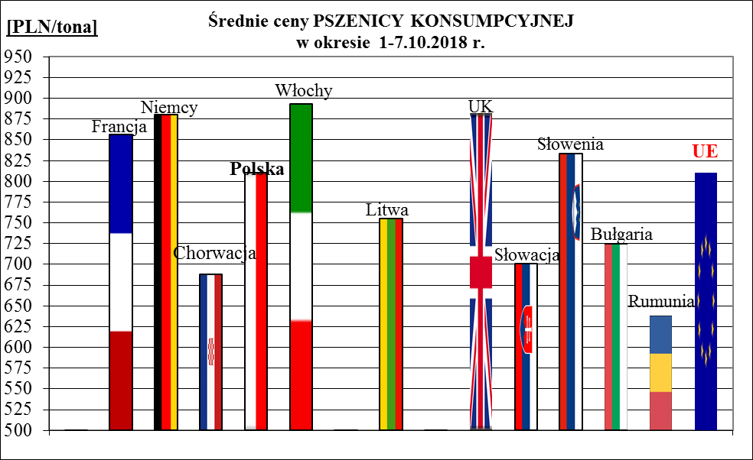
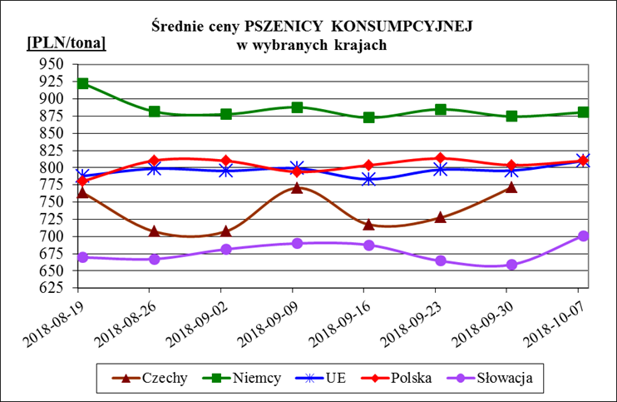
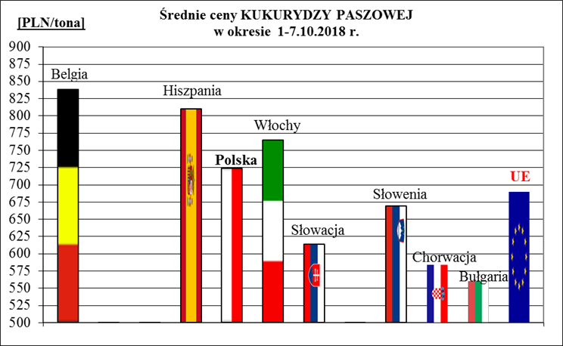
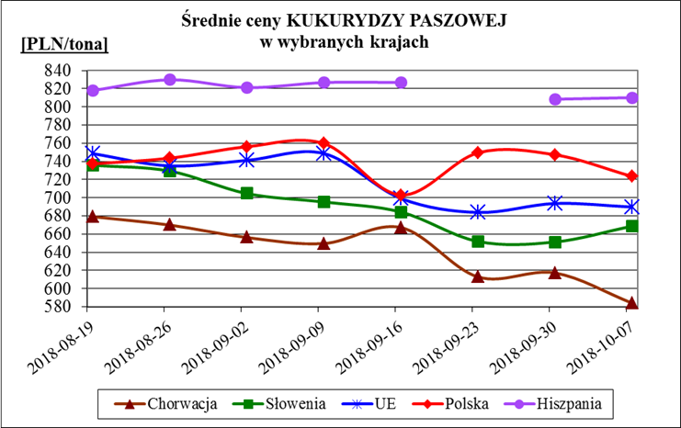
Porównanie średnich cen ziarna w Polsce i w UE za okres: | 1 - 7 października 2018r.

